Inscriptions Tireurs
 |  |  | CHALLENGE DES P'TITS CANONS |  |  |  | 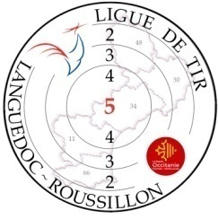

 |  |  | FICHE D'INSCRIPTION
 |  |  |  | 2025-2026
Nom du Club : |  |  |  |  |  | N° du Club

 |  | Coordonnées Responsable Entrainement Club
 | Nom : |  |  |  |  | Prénom :
 | Adresse mail : |  |  |  |  | N° tel :
 |  | Coordonnées Responsable EDT (si différent REC)
 | Nom : |  |  |  |  | Prénom :
 | Adresse mail : |  |  |  |  | N° tel :

 | Nom |  |  | Prenon | N° Licence | Categorie | Pistolet | Carabine
 | Exemple : DUPONT |  |  | Clara | 87654321 | BF | X
1
2
3
4
5
6
7
8
9
10
11
12
13
14
15
16
17
18
19
20
21
22
23
24
25
26
27
28
29
30
 | A retourner aux deux adresses suivantes : |  |  |  |  | brigitte.pescayre@gmail.com
 |  |  |  |  |  | mmennessier@wanadoo.fr

